Bedienung_Hinweise
Bedienung KNX Schema |  | Hinweise KNX | Beispiel eines Schemas

 |  |  | In der Liste
Tabellen: |  | Da diese Vorlage nur für eine Linie gilt muss pro Linie eine eigene Excel datei angelegt werden.
Tabelle1 | Hier wird das Schema, nach Berechnung, erstellt
Liste | Hier kann durch Drop-Down-Menus oder durch eingabe das Schema gemacht werden
Vorlagen | Hier werden nach und nach oder nach Wunsch vorlagen zu Bauteilen von KlP eingefügt | Bei KNX gibt es eine max. Anzahl an Teilnehmern von 64, das hängt von der Spannungsversorgung ab. Da pro Teilnehmer ca 10 mA als verbrauch bestimmt wurde, sind es bei einer Spannungsversorgung von 640mA 64 Teilnehmer, bei einer von 320mA 32 Teilnehmer und bei einer von 160mA 16 Teilnehmer. Nicht zu vergessen ist das die Busankoppler, Schnittstellen oder Verstärker auch als Teilnehmer zählen. Anderseits ist die Spannungsversorgung kein Teilnehmner und bekommt deshalb folgende Adresse "Breich.Linie.- z.B. 1.1.-"

Tabelle1: | 1. Nach bearbeiten der Liste, im Tab "Formeln" mit den Knopf "Neu berechnen" das Schema erstellen lassen. 2.Das Schema durch makieren der Zellen und kopieren raus kopieren und beim einfügen nur darauf achten "Inhalte einfügen" machen und dann Bilddatei, erweiterte Metadatei auswählen
Liste: | Bevor die Adressierung beginnt, bitte festlegen ob es eine detailierte Adressierung ist "Adresse / Gruppe" oder ob es eine reine Übersicht für die LP5 Planung ist. Dabei einfach in Zelle D3 über das Drop-Down-Menu auswählen "Adresse / Gruppe" für detailierte Adressierung oder "Master / Gruppe" für LP5 Planung |  | In der Tabelle1
 | In der Spalte "Typ" kann durch das Drop-Down_Menu das gewünschte Bauteil ausgewählt werden
 | In der Spalte "B/M/H" kann, falls die Adressierung durch eine Schaltgruppe gemacht wird, durch ein Drop-Down-menu ausgewählt werden zwischen Schaltgruppe B=Beleuchtung, M=Motor oder H=Heizung ausgewählt werden. | Pro Linie wird ein Bereichs/Linienkoppler benötigt, außer man betreibt nur ein Linie, dann benötigt man keinen. | 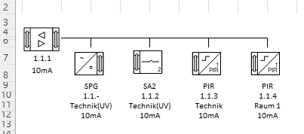
 | In der Spalte "Adresse" oder "Schaltgruppe" kann die Physikalische Adresse oder die Schaltgruppe der Bauteile eingetragen werden |  | In Visio
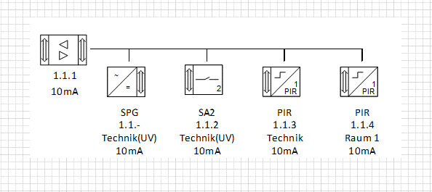
 | In der Spalte "Raum" kann der Raum eingetragen werden in dem sich das Bauteil befindet
 | In der Spalte "Stromstärke" kann die Stromstärke des jeweiligen Bauteils eingetragen werden. !Achtung! Für normale Bauteile werden 10mA ausgegangen, nur ändern falls das Bauteil mehr als 10mA benötigt werden
 | Bei der Versorgung kann man nun zwischen 160mA, 320mA und 640mA auswählen.
 | Neuer Bereich "Verfügbare Sromstärke",hier wird angezeigt wieviel Strom noch verfügbar ist, abhängig von der ausgewählten Versorgung. Sobald ein Bauteil ausgewählt wird, wird die eingetragene Stromstärke von der Insgesamten abgezogen.

